Sheet1
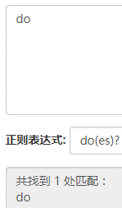
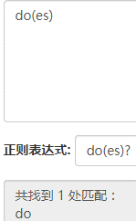
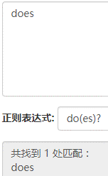
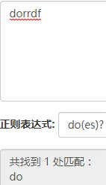
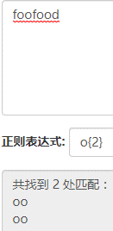
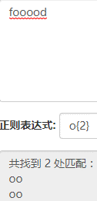
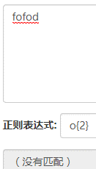
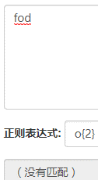
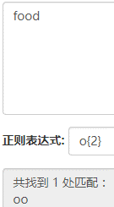
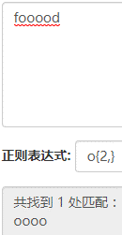
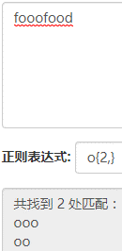
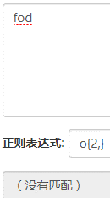
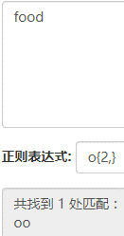
+ 号代表前面的字符必须至少出现一次（1次或多次）
? 通配符匹配文件名中的 0 个或 1 个字符
* 通配符匹配零个或多个字符
.通配符代表任意的一个字符
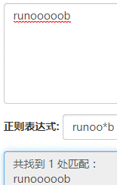
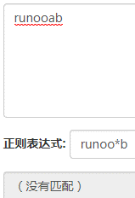
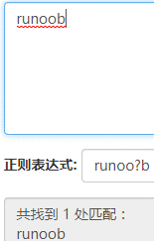
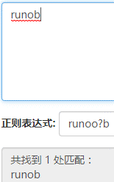
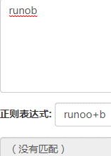
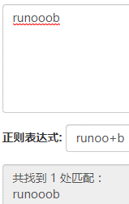
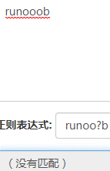

*不是匹配任意字符要看*前面的字符是什么 | *前面的o可以是0个也可以多个，但是+不行，必须要大于等于1个 |  |  | ？前面的o可以是0个或1个，大于1个就不行

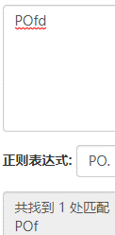

 | ^ 为匹配输入字符串的开始位置
 | [0-9]+匹配多个数字， [0-9] 匹配单个数字，+ 匹配一个或者多个
 | abc$匹配字母 abc 并以 abc 结尾，$ 为匹配输入字符串的结束位置

我们在写用户注册表单时，只允许用户名包含字符、数字、下划线和连接字符(-)，并设置用户名的长度，我们就可以使用以下正则表达式来设定
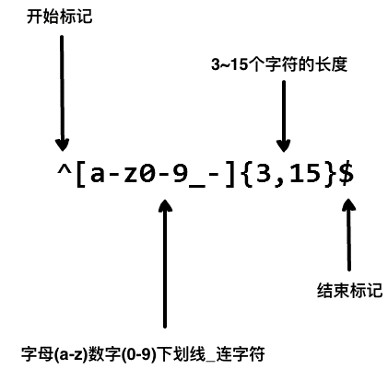

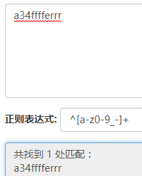
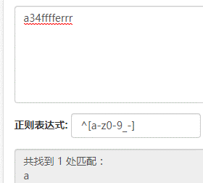
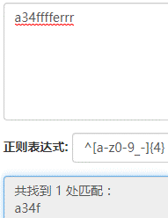
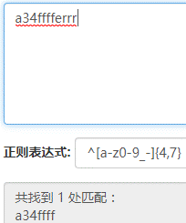

^[a-z0-9_-],中括号里面只能匹配一个字符 | 有了+号后就能匹配多个字符了 | {}代表可以匹配的长度 | 以最大长度为主

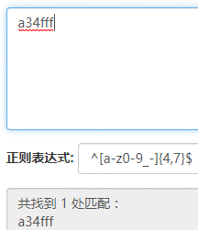
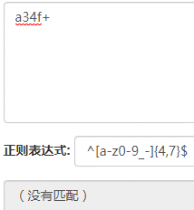
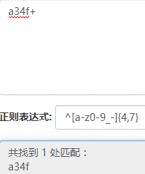
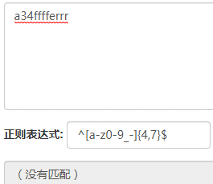

$符号非常重要，代表整个字符串要完全匹配才行 |  | 有$符号必须完全匹配，没有$符号不需要
 |  | 如果是做用户登录等正则表达式必须要加$符号才能完全验证
 |  | 如果是做数据抓取匹配字符就不需要$符号

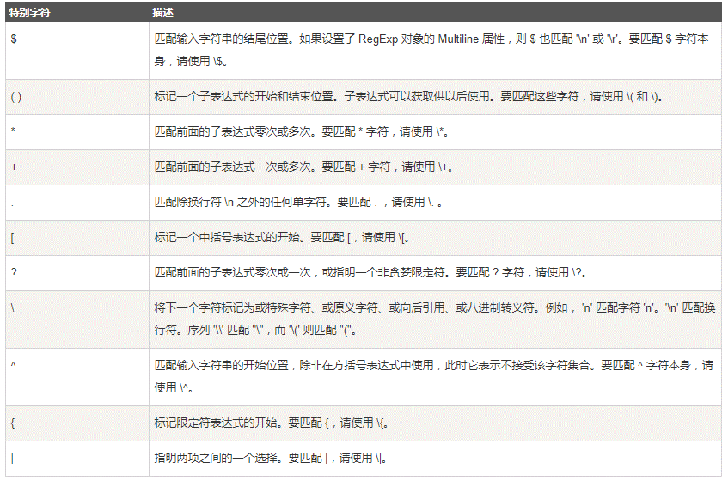
特殊字符
如果要查找“runoo*b” 这个字符串，因为*是特殊字符，所以在匹配的时候前面要加\来表示

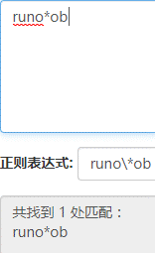
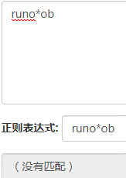

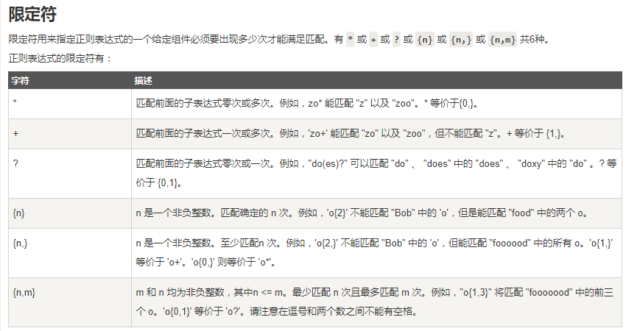

括号代表一个表达式

Sheet2
